Двойное бревно
 |  |  |  |  | 8 (423) 271-75-82
 |  |  |  |  | E-mail: velesdv@bk.ru
 |  |  |  |  | www.velesdv.ru

Металлический сайдинг "Двойное бревно"

Наименование |  |  | Длина от 0,5 м до 12 м, в защитной пленке
Металлический "Двойное бревно" |  |  | Цена за 1 м2 (руб) | Цена за 1 м2 (руб)
ширина 375 мм, кроющая - 350 мм, толщина 0,45мм |  |  | при заказе до 250 м2 | при заказе от 250м2

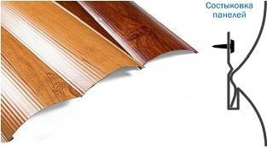 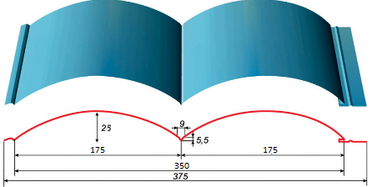 |  |  | Металлический сайдинг "Двойное бревно" PRINTECH 3D
 |  |  | 851р. | 826р.

 |  |  | Цвета по RAL
 |  |  | 732р. | 707р.

Цвета по шкале: | PRINTECH 3D (дерево)

Стоимость металлического сайдинга "Двойное бревно" PRINTECH 3D расчитывается по формуле =Ширина (м)*Длину(м)*Кол-во (шт)*Стоимость (руб)

 |  |  | Пример

 |  | Стоимость сайдинга 0,375*6,0 м*10 шт*826 руб=18585руб

Доборные элементы для Двойного бревна
Наименование |  |  | Цена изделия (шт \руб), цвет PRINTECH 3D длиной 2,500 м при заказе до 100 м2 стоимость за 1м2 | Цена изделия (шт \руб), цвет PRINTECH 3D длиной 2,500 м при заказе свыше 100 м2 стоимость за 1м2

 |  |  | 849р. | 814р.
Угол наружний |  |  | 832р. | 798р.

Стыковочная планка |  |  | 535р. | 513р.

Угол внутренний |  |  | 450р. | 431р.

Конечная планка |  |  | 214р. | 206р.

